Activida 1
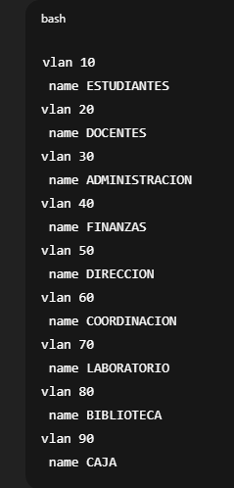
No. Host | Departamento | Id de Red | Máscara de Subred | CIDR | Rango Utilizable | Gateway | Broadcast
3000 | Estudiantes | 192.168.0.0 | 255.255.240.0 | /20 | 192.168.0.1 - 192.168.15.254 | 192.168.0.1 | 192.168.15.255
25 | Docentes | 192.168.16.0 | 255.255.255.224 | /27 | 192.168.16.1 - 192.168.16.30 | 192.168.16.1 | 192.168.16.31
20 | Administración | 192.168.16.32 | 255.255.255.224 | /27 | 192.168.16.33 - 192.168.16.62 | 192.168.16.33 | 192.168.16.63
20 | Finanzas | 192.168.16.64 | 255.255.255.224 | /27 | 192.168.16.65 - 192.168.16.94 | 192.168.16.65 | 192.168.16.95
20 | Dirección | 192.168.16.96 | 255.255.255.224 | /27 | 192.168.16.97 - 192.168.16.126 | 192.168.16.97 | 192.168.16.127
20 | Coordinación | 192.168.16.128 | 255.255.255.224 | /27 | 192.168.16.129 - 192.168.16.158 | 192.168.16.129 | 192.168.16.159
20 | Laboratorio | 192.168.16.160 | 255.255.255.224 | /27 | 192.168.16.161 - 192.168.16.190 | 192.168.16.161 | 192.168.16.191
20 | Biblioteca | 192.168.16.192 | 255.255.255.224 | /27 | 192.168.16.193 - 192.168.16.222 | 192.168.16.193 | 192.168.16.223
20 | Caja | 192.168.16.224 | 255.255.255.224 | /27 | 192.168.16.225 - 192.168.16.254 | 192.168.16.225 | 192.168.16.255

